Worum es geht


Worum geht es?
Wie oft nutzen Sie verschachtelte Funktionen?
Dazu schreiben die meisten Anwender den Funktionsnamen direkt über die Tastatur. Seit Excel 2007 erhalten wir dabei Unterstützung durch Excel, das uns an der richtigen Stelle gleich die notwendigen Argumente vorgibt. Was aber, wenn Sie mit Excel 2003 arbeiten oder wenn Sie sich gerne noch einmal in der Online-Hilfe der jeweiligen Funktion informieren möchten? In diesen Fällen ist es sehr nützlich, aus dem Fenster des Funktions-Assistenten heraus die Online-Hilfe zu aktivieren und nachzulesen. Aber wir können Sie dann Funktionen verschachteln? Lesen Sie hier, wie das funktioniert!
Viel Erfolg!

So wird´ gemacht!

Zahlenformate
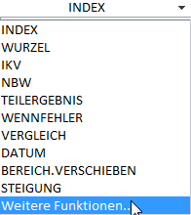

 |  | Metropole | Wert
 |  | London | 300
 |  | Tokyo | 2000
 |  | Hamburg | 1000
Mehr zum Thema?
 |  | Berlin | 4000
 |  | Paris | 5000
 |  | New York | 6000
 |  | Rom | 7000
Lösung
 |  | London |  | Lösung: | 300
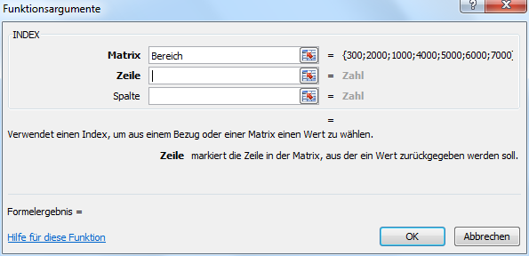
1. | Zelle "F12" anklicken.
2. | Funktion INDEX einfügen.
3. | Im Feld Matrix <F3> drücken.
4. | Name Bereich auswählen und <OK>.
5. | Feld Zeile anklicken.
6. | In der Bearbeitungsleiste auf das Listenfeld klicken.
7. | Die 10 zuletzt bearbeiteten Funktionen sind zu sehen.
8. | VERGLEICH auswählen oder Weitere Funktionen…
9. | Funktionsfenster so ausfüllen, wie abgebildet.
10. | In der Bearbeitungsleiste auf INDEX klicken
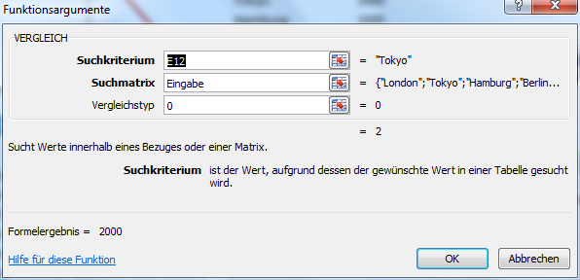
11. | Das Fenster der Funktion INDEX erscheint wieder.
12. | Tragen Sie im Feld Spalte eine "1" ein.
13. | Mit <OK> bestätigen.

Tabelle1
Weitere Informationen rund um das Thema erhalten Sie:
Durch den Newsletter Controlling EXCELlent
Im BLOG Controlling EXCELLent
In der XING-Gruppe Controlling meets Excel & Co.

Spontanes Feedback?

